상품제안서
모던오피스 뷰티풀 가정용 대리석 패턴 세라믹 연필꽂이 | 상품코드: S36522

 |  |  |  |  |  |  | 02-713-8555 | www.synergygift.co.kr
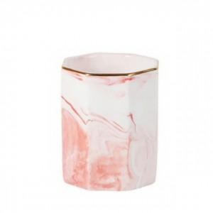

【상세/제작정보】

【인쇄/포장옵션】 | 실크 / 포장지포장

【공급단가】 | 수량 | 100~ | 300~ | 500~ | 1,000~ | 3,000~
*VAT별도 | 단가 | 5,530원 | 5,330원 | 5,120원 | 4,920원 | 4,790원

【상품 URL】 | https://www.synergygift.co.kr:443/src/goods_detail.php?gdno=36522

